Geral
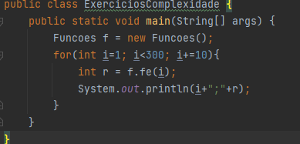
MÉTODO | COMPLEXIDADE | NOTAÇÃO O
Fa | Linear | O(n)
Fb | Quadrática | O(n^2)
Fc | Quadrática | O(n^2)
Fd | Logarítmica | O(log n)
Fe | Logarítmica | O(n log n)

Fa
Fa

Método Fa
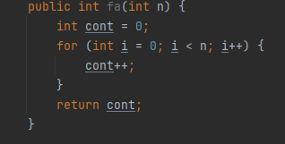
n | cont
1 | 1
11 | 11
21 | 21
31 | 31
41 | 41
51 | 51
61 | 61
71 | 71
81 | 81
91 | 91
101 | 101
111 | 111
121 | 121
131 | 131
141 | 141
151 | 151 | tempo de execução do algoritmo cresce proporcionalmente ao tamanho da entrada n.
161 | 161
171 | 171
181 | 181
191 | 191
201 | 201
211 | 211
221 | 221
231 | 231
241 | 241
251 | 251
261 | 261
271 | 271
281 | 281
291 | 291

Fb
Fb

Método Fb
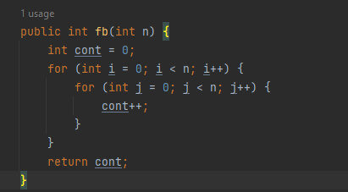
n | cont
1 | 1
11 | 121
21 | 441
31 | 961
41 | 1681
51 | 2601
61 | 3721
71 | 5041
81 | 6561
91 | 8281
101 | 10201
111 | 12321
121 | 14641
131 | 17161
141 | 19881
151 | 22801
161 | 25921
171 | 29241 | dois loops aninhados que são executados n vezes cada, resultando em um total de n * n = n^2 iterações
181 | 32761
191 | 36481
201 | 40401
211 | 44521
221 | 48841
231 | 53361
241 | 58081
251 | 63001
261 | 68121
271 | 73441
281 | 78961
291 | 84681

Fc
Fc

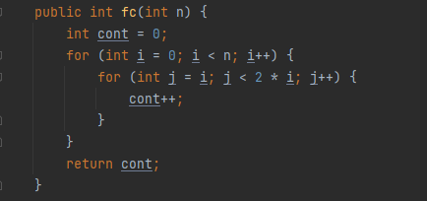
Método Fc
n | cont
1 | 0
11 | 55
21 | 210
31 | 465
41 | 820
51 | 1275
61 | 1830
71 | 2485
81 | 3240
91 | 4095
101 | 5050
111 | 6105
121 | 7260
131 | 8515
141 | 9870
151 | 11325
161 | 12880
171 | 14535
181 | 16290
191 | 18145
201 | 20100
211 | 22155
221 | 24310
231 | 26565
241 | 28920
251 | 31375
261 | 33930
271 | 36585
281 | 39340
291 | 42195

Fd
Fd

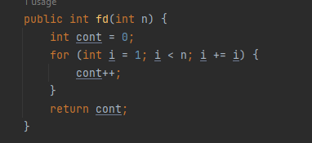
Método Fd
n | cont
1 | 0
11 | 4
21 | 5
31 | 5
41 | 6
51 | 6
61 | 6
71 | 7
81 | 7
91 | 7
101 | 7
111 | 7
121 | 7
131 | 8
141 | 8
151 | 8
161 | 8
171 | 8
181 | 8
191 | 8
201 | 8
211 | 8
221 | 8
231 | 8
241 | 8
251 | 8
261 | 9
271 | 9
281 | 9
291 | 9

Fe
Fe

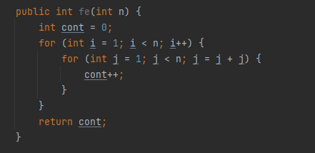
Método Fe
n | cont
1 | 0
11 | 40
21 | 100
31 | 150
41 | 240
51 | 300
61 | 360
71 | 490
81 | 560
91 | 630
101 | 700
111 | 770
121 | 840
131 | 1040
141 | 1120
151 | 1200
161 | 1280
171 | 1360
181 | 1440
191 | 1520
201 | 1600
211 | 1680
221 | 1760
231 | 1840
241 | 1920
251 | 2000
261 | 2340
271 | 2430
281 | 2520
291 | 2610

